キー使い方
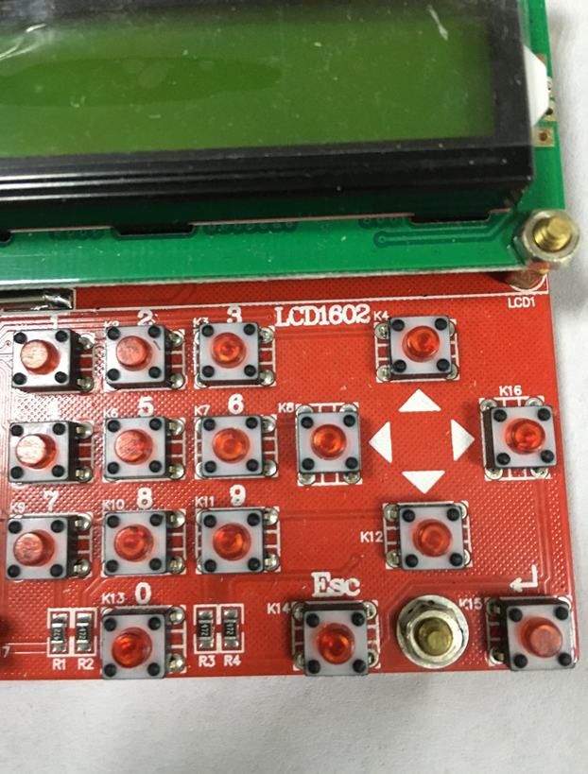
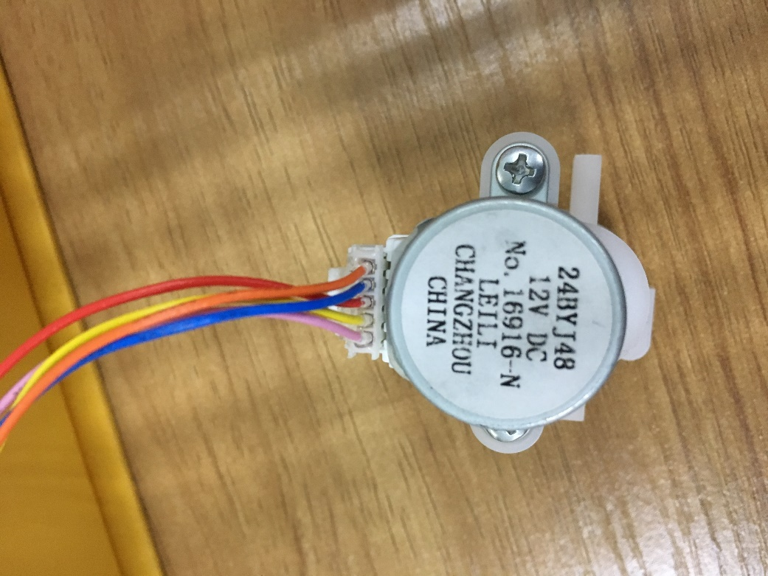
正转

无限正转

单步正转
单步反转
反转
无限反转

※按照图2的视角，以上为对应按键的功能。
图2
图1

ESC键：无限正反转的停止键；
※单步正反转，单步结束后会自动停止；

基本功能：
1、按↑键1次，只能按图2反转方向，无停止运转；
2、按↓键1次，只能按图2正转方向，无停止运转；
3、按←键1次，只能按图2反转方向，运转30步；
4、按→键1次，只能按图2正转方向，运转30步；
5、按键次数到达指定次数时，会自动反向到达堵转位置；
注意：为防止过热，堵转后需要尽快停止。

